불용결정물품내역
매각물품 명세서

순번 | 품명 | 규격 | 물품상태 | 취득일자 | 수량 | 취득가액 | 물품사진
1 | 디지털흑백인쇄기 | -제조사 : 한국후지제록스 -구매연도 ; 2013년 -사용매수 ; 11,941,675매 -인쇄컬러 ; 흑백인쇄만 가능 -인쇄사이즈 ; 국4절 C10까지 가능 -추가옵션 ; 대용량 트레이 | *복사, 스캔, 인쇄 가능 *다량으로 사용시 간헐적으로 토너 묻는 현상 있음 | 2013년 1월 | 1 | 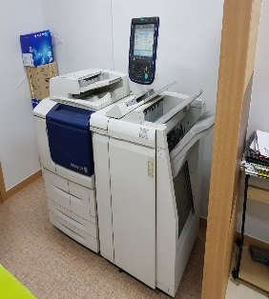 38,500,000 | 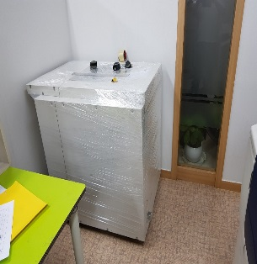
 |  |  |  |  |  | 38,500,000

